A-3
TITULO

 | Proyecto | Implementación de herramientas nuevas, sus complicaciones y soluciones.
 | Coach | Luis Alberto Angeles Hurtado
 | Equipo | María Fernanda Nieto González
 | Area
¿Por qué estamos hablando de este problema?
En la materia de Sistemas de manufactura el 26 de Agosto 2024 existe el problema de falta de comprensión y compromiso por parte de los estudiantes. En el Instituto Tecnologico de Querétaro en la clase de sistemas de manufactura existe el riesgo de que el 30% de alumnos no puedan aprobar la asignatura ya que por falta de conocimiento y compromiso no se estan realizando las actividades correspondientes como lo son la cantidad de commits requeridos y hechos correctamente. Se considera un problema ya que impide el avance en temas de la materia, ya que no se cumple el objetivo de que los alumnos entreguen trabajos, no hay comprensión de los temas abordados pero tampoco actitud de aprender y participacion, todo esto ocacionando confusión, ansiedad y visto desde el punto de los alumnos una salida en falso.
1. ANTECEDENTES :
¿Cuál es la propuesta para alcanzar el estado deseado?
¿Cómo afectan tus medidas propuestas la causa raíz para alcanzar los objetivos?
5. MEJORA PROPUESTA :

¿Cómo estamos hoy en día?
¿Cuál es el problema?
2. SITUACIÓN ACTUAL :

¿Qué actividades serán requeridas para la implementación y quien será responsable de qué y cuándo?
¿Cuáles son los indicadores de desempeño o progreso?
6. PLAN (BENEFICIOS ESPERADOS Y RECURSOS) :

¿Qué resultados específicos se requieren?
Establece una meta u objetivo claro para la situación.
3. METAS Y OBJETIVOS (Y) :

¿Cuál es la causa raíz del problema?
Selecciona la herramienta más simple para que muestre claramente la causa raíz del problema.
4. ANÁLISIS DE CAUSA RAÍZ (x) :

¿Qué problemas pueden ser anticipados?
Asegurar el proceso PDCA.
Capturar y compartir lo aprendido.
7. SEGUIMIENTO (CONTROL) :

lin

Swim Lane
Swim Lane
 | Area:
 | Proceso: |  |  |  |  |  |  |  |  |  | Dueño de proceso: XXXXX XXXXXX |  |  | Version 1.0 | DD/MM/YY
Área 1
#1
#6
#7
Área 2
YES
NO
#2
#1A
#5
#8
#11
Área 3
#3
#4
#10
YES
NO
#10A
#12
Área 4
#9
 |  |  |  |  | x
Área 5
#13
END
 | Lean Academy ® Todos los derechos reservados Prohibida su reproducción total o parcial por cualquier método
Proceso | 1 | 2 | 3 | 4 | 5 | 6 | 7 | 8 | 9 | 10 | 11 | 12 | 13 | 14 | 15
Tiempo promedio | 24:00 Hr | 01:00 Hr | 02:00 Hr | 0.5:00 Hr | 0.5:00 Hr | 0.5:00 Hr | 168:00 Hr | 02:00 Hr | 02:00 Hr | 120:00 Hr | 48:00 Hr | 0.5:00 Hr | 0.5:00 Hr | XX:XX Hr | XX:XX Hr
VA/NVA/NNVA* | VA | NNVA | NNVA | NNVA | NNVA | VA | NNVA | NNVA | NNVA | NNVA | VA | NNVA | NNVA
*Referencia: VA= Actividad de Valor Agregado NVA = Actividad de No Valor Agregado NNVA = No Valor Agregado Necesario
Proceso 1
#
Decisión 1
YES
NO
A
Fin
Nota 1
 |  |  |  |  |  | Símbolo
 |  |  |  |  |  | Nombre | Proceso | Decisión | Conector | Inicio/Fin | Líneas de Flujo | Nota | Actividad Manual | Cuello de botella

LSS International ® Todos los derechos reservados Prohibida su reproducción total o parcial por cualquier método

SMART
 |  | 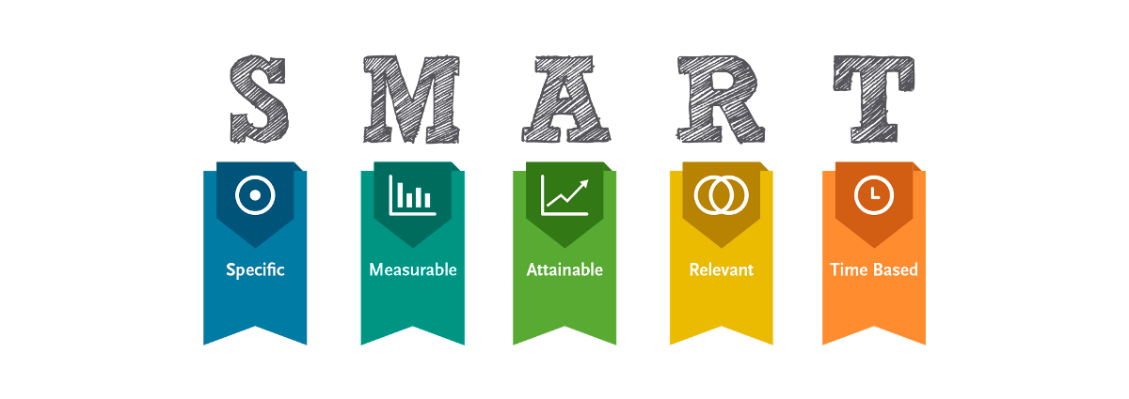
•Selecciona tu métrico de éxito que continuarás midiendo a lo largo de la implementación de tus propuestas.
•Establece el objetivo a alcanzar de tu métrico.
•Selecciona por lo menos un métrico secundario y uno consecuente que enfatice el métrico de éxito o principal.
•Utiliza los formatos SMART para la adecuada selección de métricos.

Siglas SMART | Descripción | Preguntas para el SMART | Objetivos SMART
S | Specific | ¿Qué quieres lograr? | El objetivo a logra es aprobar la materia de sistemas de manufactura
M | Measurable | ¿Cuándo se logrará la meta? | El 13 de diciembre del 2024
A | Attainable | ¿Cómo sabrás cuando has logrado tu objetivo? | Tener una calificacion al final del semestre en promedio por encima de 70
R | Relevant | ¿Cómo se puede lograr la meta? | Realizando los trabajos, trabajar en el proyecto y teniendo calificaciones aprobatorias en los examenes
T | Timely | ¿La meta satisfarsera sus necesidades a corto y largo plazo? | Sí se satisfacera la meta a corto plazo que es aprobar la materia y a largo plazo el poder aplicar las herramientas en un entorno de trabajo y escolar.

Ishikawa
Ishikawa
 | Líder:
 | Proyecto:
 | Sponsor:
 | Área:
 | Fecha:

Medio ambiente
Método
Mano de obra

5W y 2H

Máquina
Material
Medida

LSS International ® Todos los derechos reservados Prohibida su reproducción total o parcial por cualquier método

Pareto
Pareto
 |  | Líder:
 |  | Proyecto:
 |  | Sponsor:
 |  | Área:
 |  | Fecha:

Coloca aquí el título del gráfico
 | Datos recolectados |  | Porcentaje acumulado
Causa 9 | 60 | P1 | 12%
Causa 16 | 56 | P2 | 24%
Causa 15 | 50 | P3 | 34%
Causa 10 | 48 | P4 | 43%
Causa 4 | 43 | P5 | 52%
Causa 5 | 33 | P6 | 59%
Causa 6 | 28 | P7 | 65%
Causa 7 | 28 | P8 | 70%
Causa 8 | 27 | P9 | 76%
Causa 1 | 23 | P10 | 80%
Causa 3 | 19 | P11 | 84%
Causa 11 | 19 | P12 | 88%
Causa 12 | 18 | P13 | 92%
Causa 13 | 15 | P14 | 95%
Causa 14 | 14 | P15 | 98%
Causa 2 | 12 |  | 100%
Instrucciones
1. Ingresa las categorías y frecuencias observadas en la tabla que se muestra a continuación, no es necesario ingresarlas en orden. Puedes ingresar hasta 25 categorías. 2. En la hoja que se llama Cálculos, ingresa en la columna etiquetas, como quieres que aparezca la categoría en el eje x. No borres ni modifiques las celdas de la hoja cálculos.

Categorías | Frecuencias
Causa 1 | 23
Causa 2 | 12
Causa 3 | 19
Causa 4 | 43
Causa 5 | 33
Causa 6 | 28
Causa 7 | 28
Causa 8 | 27
Causa 9 | 60
Causa 10 | 48
Causa 11 | 19
Causa 12 | 18
Causa 13 | 15
Causa 14 | 14
Causa 15 | 50
Causa 16 | 56

 |  |  | LSS International ® Todos los derechos reservados Prohibida su reproducción total o parcial por cualquier método

